Sheet1
브랜드 | 최저가 | 이미지
삼성 | 469000 | 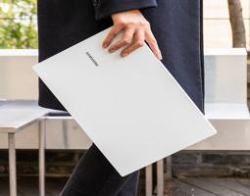
갤럭시북3 | 1274000 | 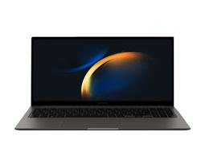
LG그램 | 1189000 | 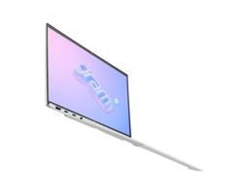
갤럭시북3 | 1274000
LG그램 | 1189000
울트라PC | 569000 | 